Hoja1
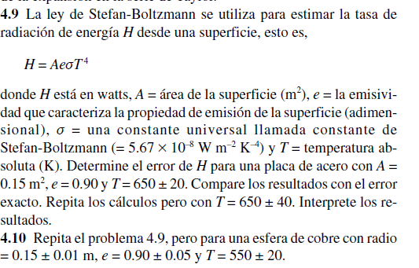
 |  | Valor | Error
 | A | 0.15 | 0.01
 | e | 0.9 | 0.01
 | T | 650 | 20
 | cte | 5.67E-08

 | H | 1366.3760906

 |  | 9109.1739375

 |  | 8.40846825

 |  | 1518.1956562

 | eH= | 274.44306094

H - eH= | 1091.9330297
H + eH= | 1640.8191516

ej3
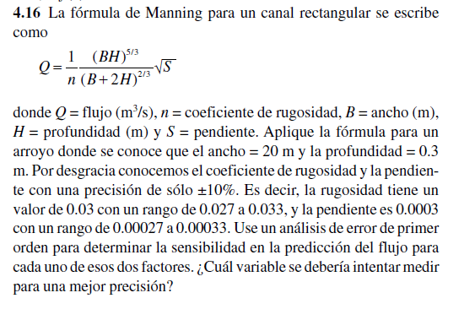
Solucion
20 | 0.3 | 0.03 | 0.0003 | 0.001244637572 | -0.041487919067 | 2.0743959533
Ancho (B) | Profundidad (H) | Coeficiente de rugosidad (n) | Pendiente (S) | Flujo (Q) | Derivada de Q repec. a "n" | Derivada de Q repec. a "S"

